Worksheet
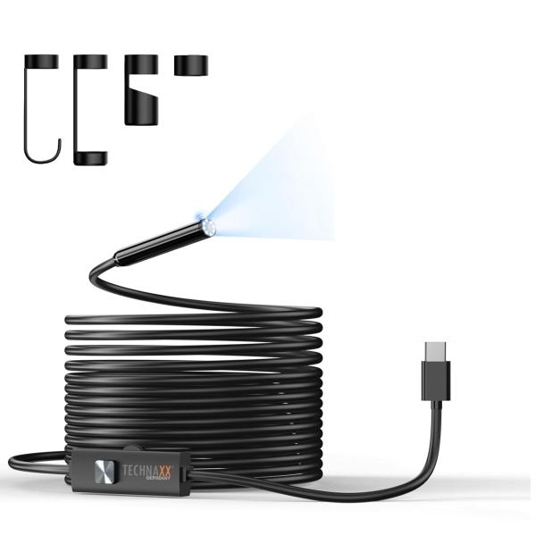
Technaxx USB-C Endoskopkamera mit Licht TX-386

Artikelnummer | 5427 |  | VE | 40
EAN | 4260101732323 |  | Stück pro Palette | 760
Zollnummer | 85258900 |  | Lagen Pro Palette | 8

Abmessungen - Artikel
Länge(cm) | Breite(cm) | Höhe(cm) | Gewicht(g)
500 | 2 | 1 | 180

Abmessungen - Artikelverpackung
Länge(cm) | Breite(cm) | Höhe(cm) | Leergewicht(g) | Gewicht(g) Artikel+Verpackung
12 | 12 | 3.7 | 39 | 220

Abmessungen - VE Karton (Masterkarton)
Länge(cm) | Breite(cm) | Höhe(cm) | Gewicht(g)
65.5 | 46 | 20 | 10000

Verpackung - Bestandteile
Rest Zubehör (g) | Papier/Pappe (g) | Styropor (g) | Kunstst. Hohlkörper(g) | Kunstst. Folien(g) | Materialverbunde (g)
0 | 57 | 0 | 0 | 0 | 0

Weiterführende Informationen
Technaxx Reseller Portal

